包裝標籤列印
料號： | 廠商代號： | P8227 |  | → 一 般 入 庫 可 使 用 右 側 表 單 | 料號： | 製令： | 客戶： | 本箱數量： | 日期： | 張數 | 標籤種類 | 超正出貨 | 尾數箱 | 原始工作表名稱設定
製令： | 訂單單號： | O2410668 |  |  | MTH2550800 | B-1150720010 | 旭本 |  | 2026-07-20 |  |  |  |  | 包裝標籤列印
總數： | 序號： | 1 | (每個序號各一張)
容器：PP桶 | 收貨人： | 陳柏宏 #8913 |  |  |  |  |  |  |  |  |  | ↑下拉選單
箱號：1 / 1 |  |  |  |  |  |  |  |  |  |  |  | 外包裝列印標題會更動
日期：2024/7/17
超正齒輪科技有限公司 2-QA-01-02
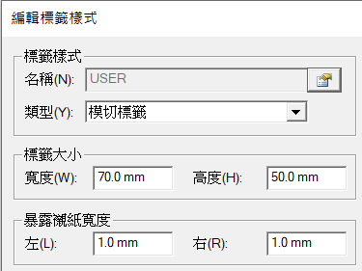
料號：RA63010KC01
製令：
客戶：TEST
本箱數量：2
日期：2024/7/10
 |  |  |  | https://docs.google.com/forms/d/e/1FAIpQLSdFzEJXdhW9O7BOrZAfxRTt5FCevV4yeEIMVLa1yVv0QCqs3w/viewform?entry.1003826152=B-1150720010&entry.66770231=MTH2550800&entry.1203302492=200&entry.616710964=200&entry.1485361043=0 | entry.1003826152= | entry.66770231= | entry.1203302492=
超正齒輪科技有限公司 2-WH-01-03 |  |  |  | 日期： | 製令： | 料號： | 總數： | 容器： | 箱號： |  | ←品管印吊卡用
 |  |  |  | 2026-07-20 | B-1150720010 | MTH2550800 | 200 | PP桶 | 1
 |  |  |  |  |  |  |  |  | ↑箱數(列印張數)
 |  |  |  |  |  | 1 | 灰底為輸入區域 其他部分勿更動

 | 印表機標籤樣式
 |  |  | 標籤種類設定 |  | 3 | 4 | 5 | 6 | 7 |  | 本次交貨(良品) | entry.616710964=
 |  |  | 超正出貨 |  | 料號： | 製令： | 客戶： | 本箱數量： | 日期： |  | 不良數 | entry.1485361043=
 |  |  | 上銀 |  | 生產日期： | 料號： | 品名： | 規格： | 數量：
 |  |  | 超正其他 |  | 料號： | 客戶： | 本箱數量： | 日期：

